Database structure
Концептуальная схема базы данных |  |  |  |  |  |  | Логическая схема базы данных
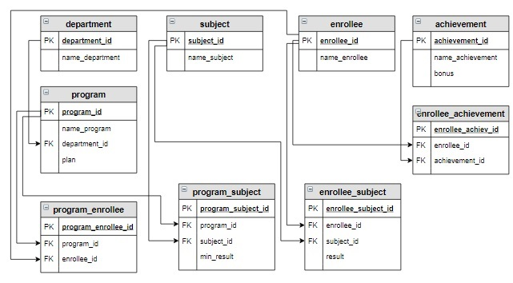 |  |  |  |  |  |  | 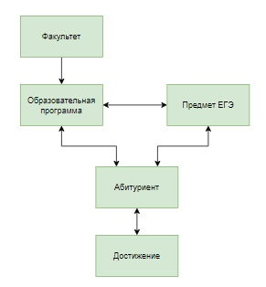

Таблица department |  |  |  | Таблица subject |  |  | Таблица program (plan - план набора абитуриентов)
department_id | name_department |  |  | subject_id | name_subject |  | program_id | name_program | department_id | plan
INT PRIMARY KEY AUTO_INCREMENT | VARCHAR(30) |  |  | INT PRIMARY KEY AUTO_INCREMENT | VARCHAR(30) |  | INT PRIMARY KEY AUTO_INCREMENT | VARCHAR(50) | INT | INT
1 | Инженерная школа |  |  | 1 | Русский язык |  | 1 | Прикладная математика и информатика | 2 | 2
2 | Школа естественных наук |  |  | 2 | Математика |  | 2 | Математика и компьютерные науки | 2 | 1
 |  |  |  | 3 | Физика |  | 3 | Прикладная механика | 1 | 2
Таблица enrollee |  |  |  | 4 | Информатика |  | 4 | Мехатроника и робототехника | 1 | 3
enrollee_id | name_enrollee
INT PRIMARY KEY AUTO_INCREMENT | VARCHAR(50) |  | Таблица achievement (включает все достижения, которые учитываются при поступлении в университет, bonus - количество баллов, которое добавляется к сумме баллов по ЕГЭ при расчете общего балла ) |  |  |  | Таблица enrollee_achievement(в таблице содержится информация о том, какие достижения имеют абитуриенты)
1 | Баранов Павел
2 | Абрамова Катя
3 | Семенов Иван |  | achievement_id | name_achievement | bonus |  | enrollee_achiev_id | enrollee_id | achievement_id
4 | Яковлева Галина |  | INT PRIMARY KEY AUTO_INCREMENT | VARCHAR(30) | INT |  | INT PRIMARY KEY AUTO_INCREMENT | INT | INT
5 | Попов Илья |  | 1 | Золотая медаль | 5 |  | 1 | 1 | 2
6 | Степанова Дарья |  | 2 | Серебряная медаль | 3 |  | 2 | 1 | 3
 |  |  | 3 | Золотой значок ГТО | 3 |  | 3 | 3 | 1
 |  |  | 4 | Серебряный значок ГТО | 1 |  | 4 | 4 | 4
 |  |  |  |  |  |  | 5 | 5 | 1
 |  |  |  |  |  |  | 6 | 5 | 3
Таблица program_subject (указано, какие предметы ЕГЭ необходимы для поступления на каждую программу, min_result – минимальный балл по каждому предмету для образовательной программы)
 |  |  |  |  | Таблица program_enrollee(таблица включает информацию, на какую образовательную программу хочет поступить абитуриент)
program_subject_id | program_id | subject_id | min_result
INT PRIMARY KEY AUTO_INCREMENT | INT | INT | INT
1 | 1 | 1 | 40 |  | program_enrollee_id | program_id | enrollee_id
2 | 1 | 2 | 50 |  | INT PRIMARY KEY AUTO_INCREMENT | INT | INT
3 | 1 | 4 | 60 |  | 1 | 3 | 1
4 | 2 | 1 | 30 |  | 2 | 4 | 1
5 | 2 | 2 | 50 |  | 3 | 1 | 1
6 | 2 | 4 | 60 |  | 4 | 2 | 2
7 | 3 | 1 | 30 |  | 5 | 1 | 2
8 | 3 | 2 | 45 |  | 6 | 1 | 3
9 | 3 | 3 | 45 |  | 7 | 2 | 3
10 | 4 | 1 | 40 |  | 8 | 4 | 3
11 | 4 | 2 | 45 |  | 9 | 3 | 4
12 | 4 | 3 | 45 |  | 10 | 3 | 5
 |  |  |  |  | 11 | 4 | 5
Таблица enrollee_subject(баллы ЕГЭ каждого абитуриента) |  |  |  |  | 12 | 2 | 6
enrollee_subject_id | enrollee_id | subject_id | result |  | 13 | 3 | 6
INT PRIMARY KEY AUTO_INCREMENT | INT | INT | INT |  | 14 | 4 | 6
1 | 1 | 1 | 68
2 | 1 | 2 | 70
3 | 1 | 3 | 41
4 | 1 | 4 | 75
5 | 2 | 1 | 75
6 | 2 | 2 | 70
7 | 2 | 4 | 81
8 | 3 | 1 | 85
9 | 3 | 2 | 67
10 | 3 | 3 | 90
11 | 3 | 4 | 78
12 | 4 | 1 | 82
13 | 4 | 2 | 86
14 | 4 | 3 | 70
15 | 5 | 1 | 65
16 | 5 | 2 | 67
17 | 5 | 3 | 60
18 | 6 | 1 | 90
19 | 6 | 2 | 92
20 | 6 | 3 | 88
21 | 6 | 4 | 94

Data sampling
№ | Задача | SQL запрос | Ответ
1 | Вывести абитуриентов, которые хотят поступать на образовательную программу «Мехатроника и робототехника» в отсортированном по фамилиям виде. | SELECT name_enrollee FROM enrollee JOIN program_enrollee USING(enrollee_id) JOIN program USING(program_id) WHERE name_program = "Мехатроника и робототехника" ORDER BY 1;
2 | Вывести образовательные программы, на которые для поступления необходим предмет «Информатика». Программы отсортировать в обратном алфавитном порядке. | SELECT name_program FROM program JOIN program_subject USING(program_id) JOIN subject USING(subject_id) WHERE name_subject = "Информатика" ORDER BY 1 DESC;
3 | Выведите количество абитуриентов, сдавших ЕГЭ по каждому предмету, максимальное, минимальное и среднее значение баллов по предмету ЕГЭ. Вычисляемые столбцы назвать Количество, Максимум, Минимум, Среднее. Информацию отсортировать по названию предмета в алфавитном порядке, среднее значение округлить до одного знака после запятой. | SELECT name_subject, COUNT(enrollee_id) AS Количество, MAX(result) AS Максимум, MIN(result) AS Минимум, ROUND(AVG(result),1) AS Среднее FROM subject JOIN enrollee_subject USING(subject_id) GROUP BY 1 ORDER BY 1;
4 | Вывести образовательные программы, для которых минимальный балл ЕГЭ по каждому предмету больше или равен 40 баллам. Программы вывести в отсортированном по алфавиту виде. | SELECT DISTINCT name_program FROM program JOIN program_subject USING(program_id) GROUP BY name_program HAVING MIN(min_result) >= 40 ORDER BY 1;
5 | Вывести образовательные программы, которые имеют самый большой план набора, вместе с этой величиной. | SELECT name_program, plan FROM program WHERE plan = (SELECT MAX(plan) FROM program);
6 | Посчитать, сколько дополнительных баллов получит каждый абитуриент. Столбец с дополнительными баллами назвать Бонус. Информацию вывести в отсортированном по фамилиям виде. | SELECT name_enrollee, IFNULL(SUM(bonus), 0) AS Бонус FROM enrollee LEFT JOIN enrollee_achievement USING(enrollee_id) LEFT JOIN achievement USING(achievement_id) GROUP BY 1 ORDER BY 1;
7 | Выведите сколько человек подало заявление на каждую образовательную программу и конкурс на нее (число поданных заявлений деленное на количество мест по плану), округленный до 2-х знаков после запятой. В запросе вывести название факультета, к которому относится образовательная программа, название образовательной программы, план набора абитуриентов на образовательную программу (plan), количество поданных заявлений (Количество) и Конкурс. Информацию отсортировать в порядке убывания конкурса. | SELECT name_department, name_program, plan, Количество, ROUND(Количество/plan, 2) AS Конкурс FROM department INNER JOIN program USING(department_id) INNER JOIN (SELECT program_id, COUNT(enrollee_id) AS Количество FROM program_enrollee GROUP BY program_id) AS temp USING(program_id) ORDER BY 5 DESC;
8 | Вывести образовательные программы, на которые для поступления необходимы предмет «Информатика» и «Математика» в отсортированном по названию программ виде. | SELECT name_program FROM program JOIN program_subject USING(program_id) JOIN subject USING(subject_id) WHERE name_subject IN ("Информатика", "Математика") GROUP BY name_program HAVING COUNT(name_program) = 2 ORDER BY 1;
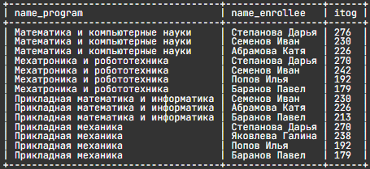
9 | Посчитать количество баллов каждого абитуриента на каждую образовательную программу, на которую он подал заявление, по результатам ЕГЭ. В результат включить название образовательной программы, фамилию и имя абитуриента, а также столбец с суммой баллов, который назвать itog. Информацию вывести в отсортированном сначала по образовательной программе, а потом по убыванию суммы баллов виде. | SELECT program.name_program,enrollee.name_enrollee,sum(enrollee_subject.result)as itog FROM enrollee JOIN program_enrollee USING(enrollee_id) JOIN program USING(program_id) JOIN program_subject USING(program_id) JOIN subject USING(subject_id) JOIN enrollee_subject ON subject.subject_id = enrollee_subject.subject_id and enrollee_subject.enrollee_id = enrollee.enrollee_id GROUP BY name_enrollee, name_program ORDER BY name_program, itog DESC;

Data correction
№ | Задача | SQL запрос | Ответ
1 | Создать вспомогательную таблицу applicant, куда включить id образовательной программы, id абитуриента, сумму баллов абитуриентов (столбец itog) в отсортированном сначала по id образовательной программы, а потом по убыванию суммы баллов виде. | CREATE TABLE applicant SELECT program_id, enrollee.enrollee_id, SUM(result) AS itog FROM enrollee JOIN program_enrollee USING(enrollee_id) JOIN program USING(program_id) JOIN program_subject USING(program_id) JOIN subject USING(subject_id) JOIN enrollee_subject USING(enrollee_id, subject_id) WHERE enrollee_subject.enrollee_id = enrollee.enrollee_id GROUP BY program_id, enrollee_id ORDER BY program_id, itog DESC; SELECT * FROM applicant; | 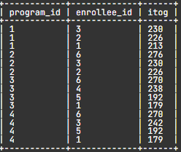
2 | Из таблицы applicant, созданной на предыдущем шаге, удалить записи, если абитуриент на выбранную образовательную программу не набрал минимального балла хотя бы по одному предмету | DELETE FROM applicant USING applicant JOIN program_subject USING(program_id) JOIN enrollee_subject USING(subject_id,enrollee_id) WHERE result < min_result; SELECT * FROM applicant; | 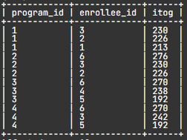
3 | Повысить итоговые баллы абитуриентов в таблице applicant на значения дополнительных баллов | UPDATE applicant JOIN ( SELECT enrollee_id, IFNULL(SUM(bonus), 0) AS Бонус FROM enrollee_achievement LEFT JOIN achievement USING(achievement_id) GROUP BY enrollee_id ) AS t USING(enrollee_id) SET itog = itog + Бонус; SELECT * FROM applicant | 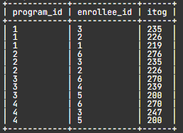
4 | Поскольку при добавлении дополнительных баллов, абитуриенты по каждой образовательной программе могут следовать не в порядке убывания суммарных баллов, необходимо создать новую таблицу applicant_order на основе таблицы applicant. При создании таблицы данные нужно отсортировать сначала по id образовательной программы, потом по убыванию итогового балла. А таблицу applicant, которая была создана как вспомогательная, необходимо удалить. | CREATE TABLE applicant_order AS SELECT program_id, enrollee_id, itog FROM applicant ORDER BY 1, 3 DESC; SELECT * FROM applicant_order; DROP TABLE applicant;
5 | Включить в таблицу applicant_order новый столбец str_id целого типа , расположить его перед первым. | ALTER TABLE applicant_order ADD str_id INT FIRST; SELECT * FROM applicant_order | 